アクセス
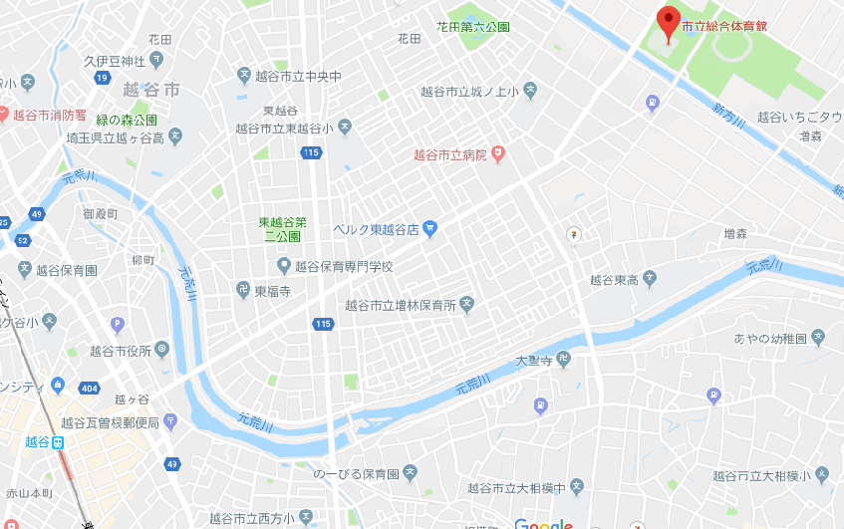
【大会会場へのアクセス】

会場：越谷市立総合体育館

住所：埼玉県越谷市増林２丁目３３番地 電話：０４８－９６４－４３２１

《お車をご利用の場合》
首都高速自動車道 三郷I.Cから３０分
東京外環自動車道 草加I.Cから３０分
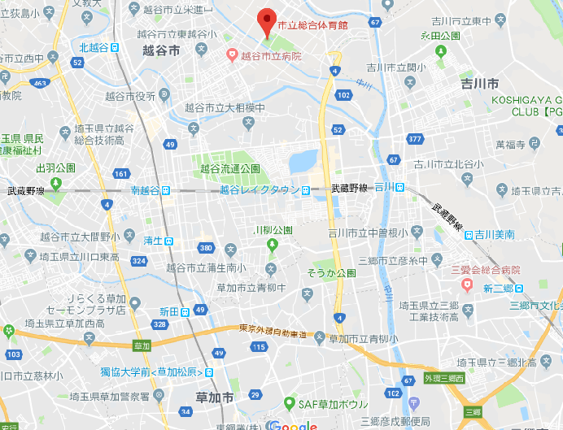

《電車をご利用の場合》
東武線越谷駅より総合体育館行きバスで約１５分

